gcc-config--HimenoBMT-static--r
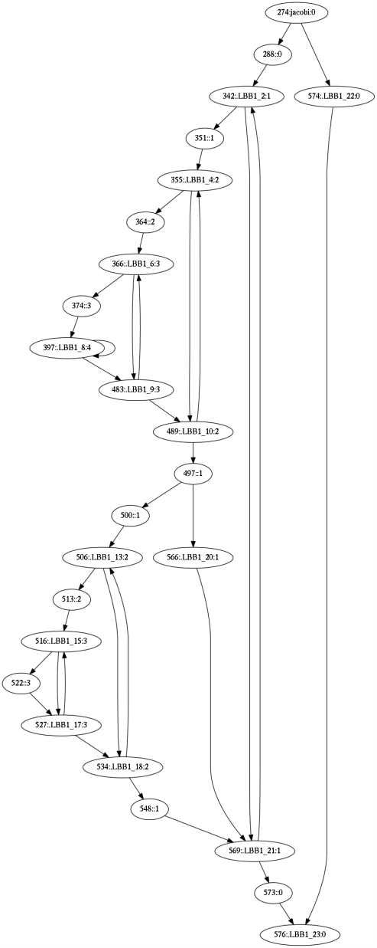
LLVM
GCC
CFG | DEPTH | spill in | spill out | CFG | DEPTH | spill in | spill out
jacobi cond .L32 | 0 | 0 | 1 | jacobi cond .LBB1_22 | 0 | 0 | 7
 | 0 | 0 | 8 |  | 0 | 0 | 6
.L18 cond .L29 | 1 | 1 | 0 | .LBB1_2 cond .LBB1_21 | 1 | 0 | 0
 | 1 | 0 | 1 |  | 1 | 0 | 1
.L31 cond .L20 | 2 | 1 | 0 | .LBB1_4 cond .LBB1_10 | 2 | 1 | 1
 | 2 | 3 | 1 |  | 2 | 0 | 0
.L24 cond .L22 | 3 | 0 | 0 | .LBB1_6 cond .LBB1_9 | 3 | 1 | 0
 | 3 | 1 | 0 |  | 3 | 0 | 0
.L19 cond .L19 | 4 | 0 | 0 | .LBB1_8 cond .LBB1_8 | 4 | 0 | 0
.L22 cond .L24 | 3 | 0 | 0 | .LBB1_9 cond .LBB1_6 | 3 | 1 | 0
 | 2 | 1 | 0 | .LBB1_10 cond .LBB1_4 | 2 | 2 | 0
.L20 cond .L31 | 2 | 2 | 1 | cond .LBB1_20 | 1 | 1 | 0
 | 1 | 4 | 0 |  | 1 | 0 | 2
.L23 cond .L26 | 2 | 0 | 0 | .LBB1_13 cond .LBB1_18 | 2 | 1 | 1
 | 2 | 0 | 0 |  | 2 | 2 | 0
.L30 cond .L28 | 3 | 0 | 0 | .LBB1_15 cond .LBB1_17 | 3 | 1 | 0
.L25 cond .L25 | 4 | 0 | 0 |  | 3 | 1 | 0
.L28 cond .L30 | 3 | 0 | 0 | .LBB1_17 cond .LBB1_15 | 3 | 1 | 0
.L26 cond .L23 | 2 | 0 | 0 | .LBB1_18 cond .LBB1_13 | 2 | 4 | 2
.L29 cond .L18 | 1 | 2 | 1 | goto .LBB1_21 | 1 | 2 | 0
end | 0 | 0 | 0 | .LBB1_20 | 1 | 2 | 0
.L32 end | 0 | 0 | 0 | .LBB1_21 cond .LBB1_2 | 1 | 0 | 0
*SUMMARY* | - | 15 | 13 | goto .LBB1_23 | 0 | 0 | 0
GCC
 |  |  |  | .LBB1_22 | 0 | 0 | 0
 |  |  |  | .LBB1_23 end | 0 | 7 | 0
 |  |  |  | *SUMMARY* | - | 27 | 20
LLVM

